De 01
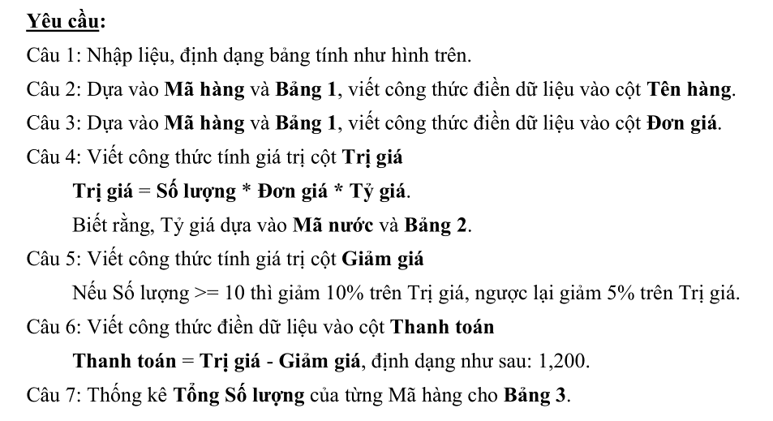
VITAMIN HOUSE NHẬP HÀNG THÁNG 5/2020
563 CMT8, Phường 15, Quận 10, TP.HCM
Mã hàng | Mã nước | Tên hàng | Ngày bán | Số lượng | Đơn giá | Trị giá | Giảm giá | Thanh toán
KD | GER |  | 2020-05-14 | 10
BQ | JPA |  | 2020-05-21 | 20
RV | FRA |  | 2020-05-05 | 5
NK | USA |  | 2020-05-11 | 15
KD | USA |  | 2020-05-30 | 20
BQ | FRA |  | 2020-05-28 | 30
NK | FRA |  | 2020-05-10 | 10
RV | FRA |  | 2020-05-05 | 12
BQ | JPA |  | 2020-05-24 | 10
RV | GER |  | 2020-05-27 | 5

Bảng 1 |  |  |  | Bảng 2
Mã hàng | Tên hàng | Đơn giá (k) |  | Mã nước | JPA | GER | FRA | USA
BQ | Bánh quy | 25 |  | Tên nước | Nhật | Đức | Pháp | Mỹ
KD | Kẹo dẻo | 30 |  | Tỷ giá | 210 | 26,000 | 26,000 | 23,000
RV | Rượu vang | 250
NK | Nho khô | 15 |  | Bảng 3 - Thống kê
 |  |  |  | Mã hàng | Tổng số lượng
 |  |  |  | BQ | 60
 |  |  |  | KD | 30

